Пример
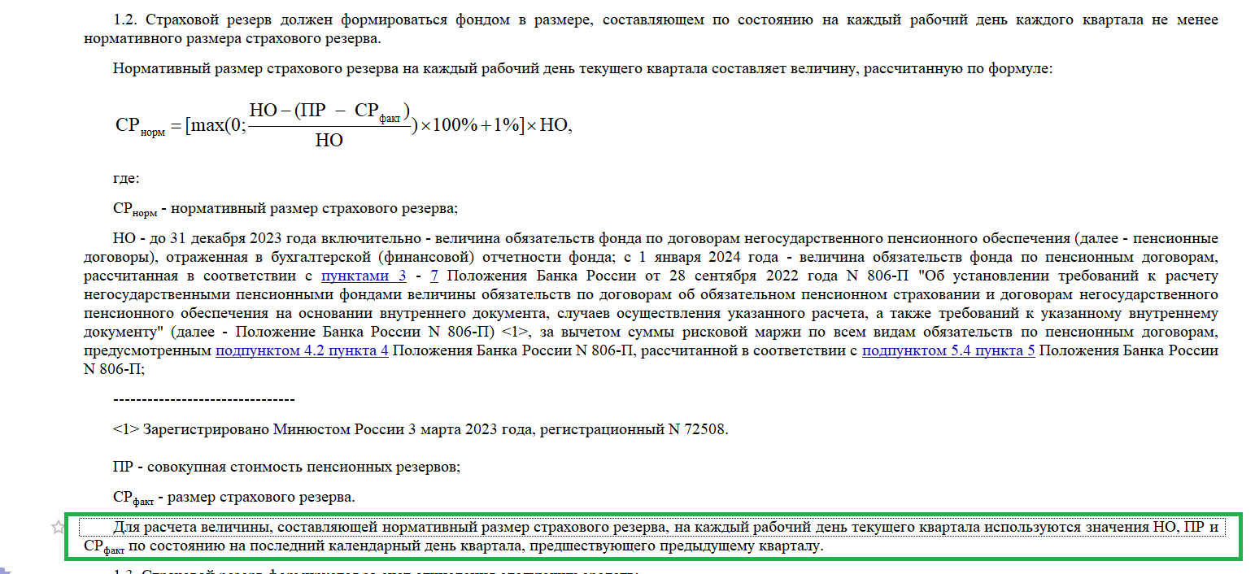
Пример (цифры условные)
Считаем предельную величину дохода за 2024 год, который можно направить в СР
Рассмотрены 3-и случая (k>4; 1<k<4; k<1)

 |  |  |  | Комментарий:
НО на 31.03.2024 | 120 | 120 | 120 | абзац 10 п.1.2 Указания № 6477-У
РППО на 31.03.2024 | 150 | 150 | 110 | абзац 10 п.1.2 Указания № 6477-У
СР норм на 30.09.2024 | 1.2 | 1.2 | 11.2 | абзац 3 п.1.2 Указания № 6477-У

СР факт на 31.12.2024 | 6 | 3 | 7
k | 5.00 | 2.50 | 0.63 | абзацы 2,3 и 4 соответственно п.1.3.1 Указания № 6477-У

Д 2024 | 10 | 10 | 10
Д (СР) | 1 | 1 | 1 | абзац 7 п.1.3.1 Указания № 6477-У
Д (СПС) | 3 | 3 | 3 | абзац 8 п.1.3.1 Указания № 6477-У
Д (ИПС) | 6 | 6 | 6 | абзац 9 п.1.3.1 Указания № 6477-У
РППО средняя | 115 | 115 | 115 | абзац 6 п.1.3.1 Указания № 6477-У
ИПЦ | 4% | 4% | 4% | статистические данные

Мах к распределению в СР по итогам 2024 года | 4 | 5.4 | 9.6

Д (СР) | 1 | 1 | 1
Д (СПС) | 3 | 3 | 3
Д (ИПС) | 6 | 6 | 6
РППО средняя | 115 | 115 | 115
ИПЦ | 4% | 4% | 4%
Разница между Д(ИПС) и расчетным доходом по инфляции | 1.4 | 1.4 | 1.4
разница между норматив.СР и факт.СР | -4.8 | -1.8 | 4.2

Мах к распределению в СР по итогам 2024 года | 4 | 5.4 | 9.6
 | - | - | -
К распределению на пенсионные счета (не менее) | 6 | 4.6 | 0.4

